EJEMPLO - Capacidad de recursos
PLANTILLA DE PLANIFICACIÓN DE CAPACIDADES DE RR. HH.
Desplácese hacia la derecha y hacia abajo hasta la celda X34 para la TABLA DINÁMICA |  |  |  | LAS HORAS DE ESFUERZO se completan automáticamente | RECURSOS
NOMBRE DE LA TAREA | FECHA DE INICIO | FECHA DE FINALIZACIÓN | MES | HORAS DE ESFUERZO | RECURSO 1 | RECURSO 2 | RECURSO 3 | RECURSO 4 | RECURSO 5 | RECURSO 6 | RECURSO 7 | RECURSO 8 | RECURSO 9 | RESOURCE 10 | RECURSO 11 | RECURSO 12 | <—Ingrese el nombre o la ID del miembro del equipo
TAREA 1 |  |  | ENE | 51.50 |  | 6.00 | 20.00 | 25.00 | 0.50 |  |  |  |  |  |  |  | <—Ingrese horas individuales, por recurso, por tarea | MES
TAREA 2 |  |  | ENE | 14.50 |  |  |  | 11.00 | 3.00 | 0.50 |  |  |  |  |  |  | * Se calcularán los totales por hora | ENE
TAREA 3 |  |  | FEB | 18.00 | 16.00 | 2.00 |  |  |  |  |  |  |  |  |  |  | en HORAS DE ESFUERZO para cada tarea | FEB
TAREA 4 |  |  | FEB | 0.50 |  |  | 0.50 |  |  |  |  |  |  |  |  |  |  | MAR
TAREA 5 |  |  | MAR | 2.00 |  |  |  | 2.00 |  |  |  |  |  |  |  |  |  | ABR
TAREA 6 |  |  | MAR | 4.00 |  |  |  |  | 4.00 |  |  |  |  |  |  |  |  | MAY
TAREA 7 |  |  | ABR | 56.00 |  |  |  |  |  | 16.00 | 16.00 | 16.00 | 8.00 |  |  |  |  | JUN
TAREA 8 |  |  | ABR | 92.00 |  |  |  |  |  |  |  | 12.00 |  | 40.00 | 40.00 |  |  | JUL
TAREA 9 |  |  | MAY | 28.00 | 8.00 |  |  |  |  |  |  |  |  |  |  | 20.00 |  | AGO
TAREA 10 |  |  | MAY | 19.00 |  | 5.00 | 14.00 |  |  |  |  |  |  |  |  |  |  | SEP
TAREA 11 |  |  | JUN | 20.00 |  |  |  | 20.00 |  |  |  |  |  |  |  |  |  | OCT
TAREA 12 |  |  | JUN | 52.00 |  |  |  |  | 20.00 |  | 24.00 | 8.00 |  |  |  |  |  | NOV
TAREA 13 |  |  | JUL | 16.00 | 8.00 |  |  |  |  |  |  | 8.00 |  |  |  |  |  | DIC
TAREA 14 |  |  | JUL | 16.00 |  | 8.00 |  |  |  |  |  | 8.00
TAREA 15 |  |  | AGO | 18.00 |  |  | 10.00 |  |  |  |  | 8.00
TAREA 16 |  |  | AGO | 28.00 |  |  |  | 20.00 |  |  |  | 8.00
TAREA 17 |  |  | SEP | 18.00 |  |  |  |  | 10.00 |  |  |  | 8.00
TAREA 18 |  |  | SEP | 16.00 |  |  |  |  |  | 8.00 |  |  | 8.00
TAREA 19 |  |  | OCT | 16.00 |  |  |  |  |  |  | 8.00 |  | 8.00
TAREA 20 |  |  | OCT | 104.00 |  |  |  |  |  |  |  | 40.00 |  | 24.00 | 40.00
TAREA 21 |  |  | NOV | 48.00 |  |  |  |  |  |  |  |  | 8.00 |  |  | 40.00
TAREA 22 |  |  | NOV | 20.00 |  |  |  |  | 20.00
TAREA 23 |  |  | DIC | 20.00 |  |  |  |  |  | 20.00
TAREA 24 |  |  | ENE | 20.00 |  |  |  |  |  |  | 20.00
TAREA 25 |  |  | FEB | 44.00 |  |  |  |  |  |  |  | 20.00 | 8.00 | 8.00 | 8.00
TAREA 26 |  |  | MAR | 216.00 | 24.00 | 24.00 | 24.00 | 24.00 |  |  | 24.00 | 24.00 | 24.00 | 24.00 | 24.00
 |  |  |  | HORAS POR RECURSO | 56.00 | 45.00 | 68.50 | 102.00 | 57.50 | 44.50 | 92.00 | 152.00 | 72.00 | 96.00 | 112.00 | 60.00

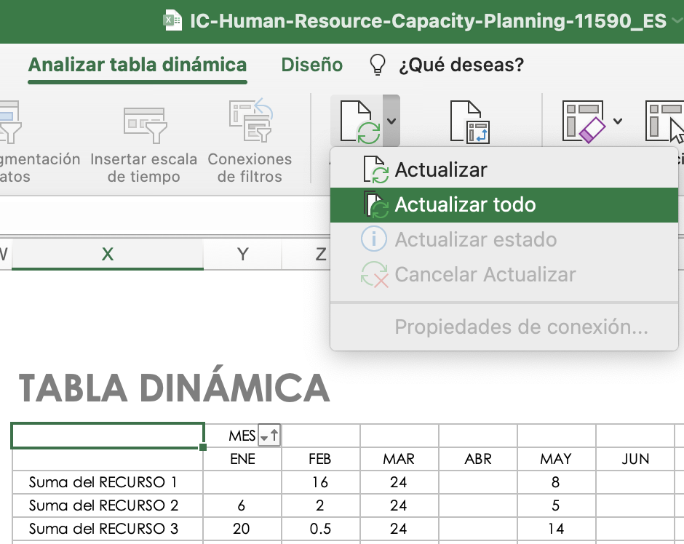
PARA RESTABLECER LOS DATOS DE LA TABLA DINÁMICA, después de actualizar la tabla, seleccione Refresh All (Actualizar todo) en el menú Refresh (Actualizar) en la pestaña PivotTable Analyze (Análisis de tabla dinámica).
HAGA CLIC AQUÍ PARA CREAR EN SMARTSHEET |  |  |  |  |  |  |  |  |  |  |  |  |  |  |  |  |  |  | TABLA DINÁMICA
 |  |  |  |  |  |  |  |  |  |  |  |  |  |  |  |  |  |  |  | MES
 |  |  |  |  |  |  |  |  |  |  |  |  |  |  |  |  |  |  |  | ENE | FEB | MAR | ABR | MAY | JUN | JUL | AGO | SEP | OCT | NOV | DIC | Total global
 |  |  |  |  |  |  |  |  |  |  |  |  |  |  |  |  |  |  | Suma del RECURSO 1 |  | 16 | 24 |  | 8 |  | 8 |  |  |  |  |  | 56
 |  |  |  |  |  |  |  |  |  |  |  |  |  |  |  |  |  |  | Suma del RECURSO 2 | 6 | 2 | 24 |  | 5 |  | 8 |  |  |  |  |  | 45
 |  |  |  |  |  |  |  |  |  |  |  |  |  |  |  |  |  |  | Suma del RECURSO 3 | 20 | 0.5 | 24 |  | 14 |  |  | 10 |  |  |  |  | 68.5
 |  |  |  |  |  |  |  |  |  |  |  |  |  |  |  |  |  |  | Suma del RECURSO 4 | 36 |  | 26 |  |  | 20 |  | 20 |  |  |  |  | 102
 |  |  |  |  |  |  |  |  |  |  |  |  |  |  |  |  |  |  | Suma del RECURSO 5 | 3.5 |  | 4 |  |  | 20 |  |  | 10 |  | 20 |  | 57.5
 |  |  |  |  |  |  |  |  |  |  |  |  |  |  |  |  |  |  | Suma del RECURSO 6 | 0.5 |  |  | 16 |  |  |  |  | 8 |  |  | 20 | 44.5
 |  |  |  |  |  |  |  |  |  |  |  |  |  |  |  |  |  |  | Suma del RECURSO 7 | 20 |  | 24 | 16 |  | 24 |  |  |  | 8 |  |  | 92
 |  |  |  |  |  |  |  |  |  |  |  |  |  |  |  |  |  |  | Suma del RECURSO 8 |  | 20 | 24 | 28 |  | 8 | 16 | 16 |  | 40 |  |  | 152
 |  |  |  |  |  |  |  |  |  |  |  |  |  |  |  |  |  |  | Suma del RECURSO 9 |  | 8 | 24 | 8 |  |  |  |  | 16 | 8 | 8 |  | 72
 |  |  |  |  |  |  |  |  |  |  |  |  |  |  |  |  |  |  | Suma del RECURSO 10 |  | 8 | 24 | 40 |  |  |  |  |  | 24 |  |  | 96
 |  |  |  |  |  |  |  |  |  |  |  |  |  |  |  |  |  |  | Suma del RECURSO 11 |  | 8 | 24 | 40 |  |  |  |  |  | 40 |  |  | 112
 |  |  |  |  |  |  |  |  |  |  |  |  |  |  |  |  |  |  | Suma del RECURSO 12 |  |  |  |  | 20 |  |  |  |  |  | 40 |  | 60

EN BLANCO - Capacidad de recurs
PLANTILLA DE PLANIFICACIÓN DE CAPACIDADES DE RR. HH.
Desplácese hacia la derecha y hacia abajo hasta la celda X33 para la TABLA DINÁMICA |  |  |  | LAS HORAS DE ESFUERZO se completan automáticamente | RECURSOS
NOMBRE DE LA TAREA | FECHA DE INICIO | FECHA DE FINALIZACIÓN | MES | HORAS DE ESFUERZO | RECURSO 1 | RECURSO 2 | RECURSO 3 | RECURSO 4 | RECURSO 5 | RECURSO 6 | RECURSO 7 | RECURSO 8 | RECURSO 9 | RESOURCE 10 | RECURSO 11 | RECURSO 12 | <—Ingrese el nombre o la ID del miembro del equipo
 |  |  |  | 0.00 |  |  |  |  |  |  |  |  |  |  |  |  | <—Ingrese horas individuales, por recurso, por tarea | MES
 |  |  |  | 0.00 |  |  |  |  |  |  |  |  |  |  |  |  | * Se calcularán los totales por hora | ENE
 |  |  |  | 0.00 |  |  |  |  |  |  |  |  |  |  |  |  | en HORAS DE ESFUERZO para cada tarea | FEB
 |  |  |  | 0.00 |  |  |  |  |  |  |  |  |  |  |  |  |  | MAR
 |  |  |  | 0.00 |  |  |  |  |  |  |  |  |  |  |  |  |  | ABR
 |  |  |  | 0.00 |  |  |  |  |  |  |  |  |  |  |  |  |  | MAY
 |  |  |  | 0.00 |  |  |  |  |  |  |  |  |  |  |  |  |  | JUN
 |  |  |  | 0.00 |  |  |  |  |  |  |  |  |  |  |  |  |  | JUL
 |  |  |  | 0.00 |  |  |  |  |  |  |  |  |  |  |  |  |  | AGO
 |  |  |  | 0.00 |  |  |  |  |  |  |  |  |  |  |  |  |  | SEP
 |  |  |  | 0.00 |  |  |  |  |  |  |  |  |  |  |  |  |  | OCT
 |  |  |  | 0.00 |  |  |  |  |  |  |  |  |  |  |  |  |  | NOV
 |  |  |  | 0.00 |  |  |  |  |  |  |  |  |  |  |  |  |  | DIC
 |  |  |  | 0.00
 |  |  |  | 0.00
 |  |  |  | 0.00
 |  |  |  | 0.00
 |  |  |  | 0.00
 |  |  |  | 0.00
 |  |  |  | 0.00
 |  |  |  | 0.00
 |  |  |  | 0.00
 |  |  |  | 0.00
 |  |  |  | 0.00
 |  |  |  | 0.00
 |  |  |  | 0.00
 |  |  |  | HORAS POR RECURSO | 0.00 | 0.00 | 0.00 | 0.00 | 0.00 | 0.00 | 0.00 | 0.00 | 0.00 | 0.00 | 0.00 | 0.00

PARA RESTABLECER LOS DATOS DE LA TABLA DINÁMICA, después de actualizar la tabla, seleccione Refresh All (Actualizar todo) en el menú Refresh (Actualizar) en la pestaña PivotTable Analyze (Análisis de tabla dinámica).
 |  |  |  |  |  |  |  |  |  |  |  |  |  |  |  |  |  |  | TABLA DINÁMICA
 |  |  |  |  |  |  |  |  |  |  |  |  |  |  |  |  |  |  |  | MES
 |  |  |  |  |  |  |  |  |  |  |  |  |  |  |  |  |  |  |  | (en blanco) | Total global
 |  |  |  |  |  |  |  |  |  |  |  |  |  |  |  |  |  |  | Suma del RECURSO 1
 |  |  |  |  |  |  |  |  |  |  |  |  |  |  |  |  |  |  | Suma del RECURSO 2
 |  |  |  |  |  |  |  |  |  |  |  |  |  |  |  |  |  |  | Suma del RECURSO 3
 |  |  |  |  |  |  |  |  |  |  |  |  |  |  |  |  |  |  | Suma del RECURSO 4
 |  |  |  |  |  |  |  |  |  |  |  |  |  |  |  |  |  |  | Suma del RECURSO 5
 |  |  |  |  |  |  |  |  |  |  |  |  |  |  |  |  |  |  | Suma del RECURSO 6
 |  |  |  |  |  |  |  |  |  |  |  |  |  |  |  |  |  |  | Suma del RECURSO 7
 |  |  |  |  |  |  |  |  |  |  |  |  |  |  |  |  |  |  | Suma del RECURSO 8
 |  |  |  |  |  |  |  |  |  |  |  |  |  |  |  |  |  |  | Suma del RECURSO 9
 |  |  |  |  |  |  |  |  |  |  |  |  |  |  |  |  |  |  | Suma del RECURSO 10
 |  |  |  |  |  |  |  |  |  |  |  |  |  |  |  |  |  |  | Suma del RECURSO 11
 |  |  |  |  |  |  |  |  |  |  |  |  |  |  |  |  |  |  | Suma del RECURSO 12

